Hoja 1
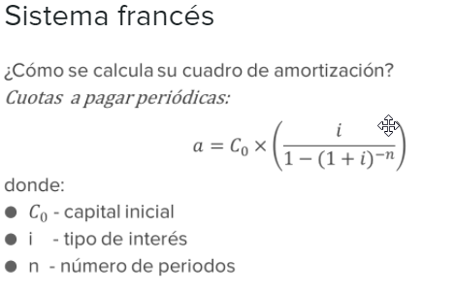

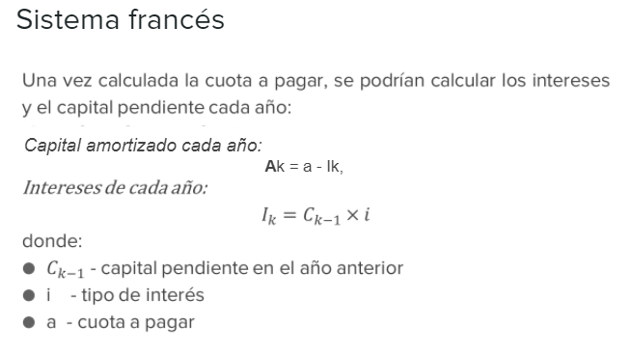

 | Hace más de 2 años, la empresa F2, S.A. firmó un contrato de préstamo hipotecario por la compra
 | de sus oficinas por importe inicial de 900.000 euros.

 | Este préstamo sigue un sistema de amortización francés con un tipo de interés nominal de EURIBOR más
 | un diferencial del 0,65% durante los 15 años de vigencia del mismo. Este tipo de interés será revisable
 | anualmente y las cuotas a pagar del préstamo tendrán una periodicidad trimestral.

 | Se pide calcular el cuadro de amortización del préstamo actualizado, sabiendo que el EURIBOR se
 | fijaba en el 0,72% en el momento de la firma del contrato, en 0,98% en la fecha de revisión del
 | primer año y en el 1,11% en la fecha de revisión del segundo año.

 | Capital inicial | 900,000.00
 | Periodo | 15 años | 60 | trimestres
 | Tipo de interés:

 | Para el primer año | 1.37% | Anual | 0.34% | Trimestrales
 | Para el segundo año | 1.63% | Anual | 0.41% | Trimestrales
 | Resto de años | 1.76% | Anual | 0.44% | Trimestrales

 | Cuota a pagar el primer año | 16,619.58 |  |  | -5,567.79 €
 | Cuota a pagar el segundo año | 16,918.45
 | Cuota a pagar el tecer año | 17,058.91

Nº de periodos | Fecha | Cuota a pagar | Cuota de amortizac. | Cuota de interes | Capital vivo | Capital amortizado
0 | 2021-04-01 |  |  |  | 900,000.00
1 | 2021-07-01 | 16,619.58 | 13,537.08 | 3,082.50 | 886,462.92 | 13,537.08
2 | 2021-10-01 | 16,619.58 | 13,583.45 | 3,036.14 | 872,879.47 | 27,120.53
3 | 2022-01-01 | 16,619.58 | 13,629.97 | 2,989.61 | 859,249.50 | 40,750.50
4 | 2022-04-01 | 16,619.58 | 13,676.65 | 2,942.93 | 845,572.84 | 54,427.16
5 | 2022-07-01 | 16,918.45 | 13,472.74 | 3,445.71 | 832,100.10 | 67,899.90
6 | 2022-10-01 | 16,918.45 | 13,527.64 | 3,390.81 | 818,572.46 | 81,427.54
7 | 2023-01-01 | 16,918.45 | 13,582.77 | 3,335.68 | 804,989.69 | 95,010.31
8 | 2023-04-01 | 16,918.45 | 13,638.12 | 3,280.33 | 791,351.57 | 108,648.43
9 | 2023-07-01 | 17,058.91 | 13,576.97 | 3,481.95 | 777,774.61 | 122,225.39
10 | 2023-10-01 | 17,058.91 | 13,636.71 | 3,422.21 | 764,137.90 | 135,862.10
11 | 2024-01-01 | 17,058.91 | 13,696.71 | 3,362.21 | 750,441.19 | 149,558.81
12 | 2024-04-01 | 17,058.91 | 13,756.97 | 3,301.94 | 736,684.22 | 163,315.78
13 | 2024-07-01 | 17,058.91 | 13,817.50 | 3,241.41 | 722,866.71 | 177,133.29
14 | 2024-10-01 | 17,058.91 | 13,878.30 | 3,180.61 | 708,988.41 | 191,011.59
15 | 2025-01-01 | 17,058.91 | 13,939.37 | 3,119.55 | 695,049.05 | 204,950.95
16 | 2025-04-01 | 17,058.91 | 14,000.70 | 3,058.22 | 681,048.35 | 218,951.65
17 | 2025-07-01 | 17,058.91 | 14,062.30 | 2,996.61 | 666,986.05 | 233,013.95
18 | 2025-10-01 | 17,058.91 | 14,124.18 | 2,934.74 | 652,861.87 | 247,138.13
19 | 2026-01-01 | 17,058.91 | 14,186.32 | 2,872.59 | 638,675.55 | 261,324.45
20 | 2026-04-01 | 17,058.91 | 14,248.74 | 2,810.17 | 624,426.81 | 275,573.19
21 | 2026-07-01 | 17,058.91 | 14,311.44 | 2,747.48 | 610,115.37 | 289,884.63
22 | 2026-10-01 | 17,058.91 | 14,374.41 | 2,684.51 | 595,740.96 | 304,259.04
23 | 2027-01-01 | 17,058.91 | 14,437.65 | 2,621.26 | 581,303.31 | 318,696.69
24 | 2027-04-01 | 17,058.91 | 14,501.18 | 2,557.73 | 566,802.13 | 333,197.87
25 | 2027-07-01 | 17,058.91 | 14,564.99 | 2,493.93 | 552,237.14 | 347,762.86
26 | 2027-10-01 | 17,058.91 | 14,629.07 | 2,429.84 | 537,608.07 | 362,391.93
27 | 2028-01-01 | 17,058.91 | 14,693.44 | 2,365.48 | 522,914.63 | 377,085.37
28 | 2028-04-01 | 17,058.91 | 14,758.09 | 2,300.82 | 508,156.54 | 391,843.46
29 | 2028-07-01 | 17,058.91 | 14,823.03 | 2,235.89 | 493,333.51 | 406,666.49
30 | 2028-10-01 | 17,058.91 | 14,888.25 | 2,170.67 | 478,445.27 | 421,554.73
31 | 2029-01-01 | 17,058.91 | 14,953.76 | 2,105.16 | 463,491.51 | 436,508.49
32 | 2029-04-01 | 17,058.91 | 15,019.55 | 2,039.36 | 448,471.96 | 451,528.04
33 | 2029-07-01 | 17,058.91 | 15,085.64 | 1,973.28 | 433,386.32 | 466,613.68
34 | 2029-10-01 | 17,058.91 | 15,152.01 | 1,906.90 | 418,234.31 | 481,765.69
35 | 2030-01-01 | 17,058.91 | 15,218.68 | 1,840.23 | 403,015.62 | 496,984.38
36 | 2030-04-01 | 17,058.91 | 15,285.65 | 1,773.27 | 387,729.98 | 512,270.02
37 | 2030-07-01 | 17,058.91 | 15,352.90 | 1,706.01 | 372,377.07 | 527,622.93
38 | 2030-10-01 | 17,058.91 | 15,420.46 | 1,638.46 | 356,956.62 | 543,043.38
39 | 2031-01-01 | 17,058.91 | 15,488.31 | 1,570.61 | 341,468.31 | 558,531.69
40 | 2031-04-01 | 17,058.91 | 15,556.45 | 1,502.46 | 325,911.86 | 574,088.14
41 | 2031-07-01 | 17,058.91 | 15,624.90 | 1,434.01 | 310,286.96 | 589,713.04
42 | 2031-10-01 | 17,058.91 | 15,693.65 | 1,365.26 | 294,593.30 | 605,406.70
43 | 2032-01-01 | 17,058.91 | 15,762.70 | 1,296.21 | 278,830.60 | 621,169.40
44 | 2032-04-01 | 17,058.91 | 15,832.06 | 1,226.85 | 262,998.54 | 637,001.46
45 | 2032-07-01 | 17,058.91 | 15,901.72 | 1,157.19 | 247,096.82 | 652,903.18
46 | 2032-10-01 | 17,058.91 | 15,971.69 | 1,087.23 | 231,125.13 | 668,874.87
47 | 2033-01-01 | 17,058.91 | 16,041.96 | 1,016.95 | 215,083.17 | 684,916.83
48 | 2033-04-01 | 17,058.91 | 16,112.55 | 946.37 | 198,970.62 | 701,029.38
49 | 2033-07-01 | 17,058.91 | 16,183.44 | 875.47 | 182,787.17 | 717,212.83
50 | 2033-10-01 | 17,058.91 | 16,254.65 | 804.26 | 166,532.52 | 733,467.48
51 | 2034-01-01 | 17,058.91 | 16,326.17 | 732.74 | 150,206.35 | 749,793.65
52 | 2034-04-01 | 17,058.91 | 16,398.01 | 660.91 | 133,808.34 | 766,191.66
53 | 2034-07-01 | 17,058.91 | 16,470.16 | 588.76 | 117,338.18 | 782,661.82
54 | 2034-10-01 | 17,058.91 | 16,542.63 | 516.29 | 100,795.56 | 799,204.44
55 | 2035-01-01 | 17,058.91 | 16,615.41 | 443.50 | 84,180.14 | 815,819.86
56 | 2035-04-01 | 17,058.91 | 16,688.52 | 370.39 | 67,491.62 | 832,508.38
57 | 2035-07-01 | 17,058.91 | 16,761.95 | 296.96 | 50,729.67 | 849,270.33
58 | 2035-10-01 | 17,058.91 | 16,835.70 | 223.21 | 33,893.97 | 866,106.03
59 | 2036-01-01 | 17,058.91 | 16,909.78 | 149.13 | 16,984.18 | 883,015.82
60 | 2036-04-01 | 17,058.91 | 16,984.18 | 74.73 | 0.00 | 900,000.00

